상품제안서
하모니 스페셜 구급함 3호 | 상품코드: F04904

 |  |  |  |  |  |  | 02-412-0044 | www.easy1.co.kr
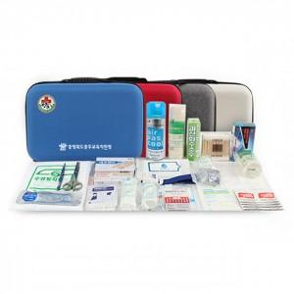

【상세/제작정보】 | ◆구급함 케이스 블랙색상 품절

【인쇄/포장옵션】 | 실크 / 포장지포장

【공급단가】 | 수량 | 30~ | 50~ | 100~ | 300~ | 500~
*VAT별도 | 단가 | 53,120원 | 52,270원 | 51,000원 | 49,720원 | 48,870원

【상품 URL】 | https://dev.easy1.co.kr:443/src/goods_detail.php?gdno=4904

